二極體.整流橋堆
04 : 二極體/整流橋堆 (請按我)
料號編碼法 |  | 1 | 2 | 3 | 4 | 5 | 6 | 7
 | X | XX | XX | XXXX | XX | XX | HF | X
 | 1 | 04 | 07 | 0038 | 12 | 00
 | 電子材料 | 材料代號 | 種類 | 規格 | 封裝/電流.電壓 | 流水號 | 無鹵產品 | 產地
1 : 以“04”代表二極體半導體.整流橋堆材料.
1 : 以“A4”代表客供二極體半導體.整流橋堆材料.
2 : 種類
代碼 | 種類 | 代碼 | 種類 | 代碼 | 種類 | 代碼 | 種類 | 代碼 | 種類
01 | 肖特基二極體 | 05 | 穩壓二極體 | 09 | 整流二極體
02 | 二極體 | 06 | LED發光二極體 | 10 | 整流橋堆
規格敘述會有TRR
03 | 快速二極體 | 07 | 碳化矽二極體 | 11 | 紅外接收頭
04 | 超快速二極體 | 08 | 雙向觸發二極體 | 12
3 : 規格
代碼 | 規格 | 代碼 | 規格 | 代碼 | 規格 | 代碼 | 規格 | 代碼 | 規格
0001 | 3A/100V | 0154 | 3.2*1.0*1.5 | 0076 | 2A/100V | 0336 | 8A/1000V | 0163 | 5050 RGB
0002 | 3A/600V | 0155 | 4A/1000V | 0077 | 2A/60V | 0339 | YJ-2292UGD | 0164 | 奶嘴型，F2mm，綠發綠，普亮，短腳
0003 | 2A/800V | 0156 | 30A/150V | 0078 | 5A/40V | 0342 | 5A/150V | 0165 | 直徑5mm 圓頭 有邊 乳白霧狀 琥珀色光 高亮
0004 | 4A/600V | 0169 | EBR20150 | 0079 | 5A/60V | 0101 | ￠3*2PIN 黃髮黃 | 0166 | 藍光 高亮 0805
0005 | 1A/1KV | 0172 | 紅外接收頭 HS0038 TO-92 | 0080 | 10A/100V | 0102 | 2PIN方形 白發藍 | 0167 | 藍光 高亮 0603
0006 | 0.15A/75V | 0175 | SSCD104LH | 0081 | 10A/150V | 0103 | ￠3*2PIN 藍發藍 | 0168 | φ3*4 平頭 有邊 透明白 藍光 超高亮
0007 | 3A/1KV | 0178 | PS20U65FCT 20A 65V | 0082 | 10A/200V | 0104 | ￠3*2PIN 透明藍光 | 0171 | 2835 白光 普亮 VF=2.8-3.4V
0008 | 1A/40V | 0181 | φ3*5.3 圓頭 有邊 透明 白髮白 | 0083 | 20A/300V | 0105 | 2PIN方形 散光暖黃色 | 0174 | 0.2A/250V
0009 | 0.1A/70V | 0184 | MB6F 1A600KV | 0084 | 10A/45V | 0106 | ￠3*3PIN 白髮紅綠共陽 | 0177 | 40A/200V
0010 | 0.215A/75V | 0187 | YJ-3190URD | 0085 | 10A/60V | 0107 | ￠3*3PIN 綠綠雙色共陰 | 0180 | ￠3*2PIN 透明本體發綠光
0011 | 1A/600V | 0190 | BAS316 | 0086 | 20A/80V | 0108 | ￠5*2PIN 紅發紅 | 0183 | 6.2V
0012 | 1A/200V | 0193 | BAV99W | 0087 | 30A/100V | 0109 | 0805 紅色發光 | 0186 | 45R05ST
0013 | 1.5A/1KV | 0196 | 綠光 高亮 0805 | 0088 | 30A/45V | 0110 | 1206 紅綠雙色 3.2*2.7 | 0189 | 25A/600V
0014 | 0.35A/75V | 0199 | 30V 0.5W | 0089 | 30A/80V | 0111 | EBR40L100CD | 0192 | SS1060
0015 | 10V/600W | 0202 | 30A/200V | 0090 | 20A/45V | 0112 | SS1150 | 0195 | 紅光 高亮 0805
0016 | 12V/600W | 0205 | 0.215A/75V | 0091 | 40A/45V | 0113 | 1N4148 | 0198 | 3/3PIN 紅翠綠
0017 | 13V/600W | 0208 | 0.2A/200V | 0092 | 5A/45V | 0114 | QJ-2L | 0201 | 3528 紅翠綠雙色共陽貼片
0018 | 150V/600W | 0211 | YJ-0805URC-R1R2-3T-267 | 0093 | 15A/50V | 0115 | SF34 | 0204 | 10V/0.5W
0019 | 15V/600W | 0214 | BZT52C15 | 0094 | 2A/40V | 0116 | STTH15L06FP | 0207 | 30A200V
0020 | 20V/600W | 0217 | 20A 400V | 0095 | 1A/100V | 0117 | EBR40L60CT | 0210 | SSL310B
0021 | 30V/600W | 0220 | JY-DJTAPGJO1AQAH | 0096 | 3A/60V | 0118 | EBR40S60CT | 0213 | K16 1A/60V
0022 | 6.8V/600W | 0223 | 30A/650V | 0097 | 1A/800V | 0119 | MBR10150CT | 0216 | Sk16
0023 | 9.1V/600W | 0226 | 8A/650V | 0098 | ￠3*2PIN 綠發綠 | 0120 | MBR20150L | 0219 | YJ-2384SUGD/H24-A3
0024 | 15A/400V | 0229 | JBF310/3A | 0099 | ￠3*2PIN 白發藍 | 0121 | SB5150 | 0222 | MM1Z13 13V 0.5W
0025 | 2A/1KV | 0332 | YJ-C1 TAHRJ01ASAA | 0100 | ￠3*2PIN 紅發紅 | 0122 | SR10100L | 0225 | GBU2506L
0026 | 3A/600V | 0335 | 5A/300V | 0157 | 6.8V/400W | 0123 | SR1060L | 0228 | 1.5A/1KV
0027 | 12V SMF10CA | 0338 | YJ-2292URD | 0158 | 5A/400V | 0124 | GBJ2508-TU | 0331 | 3A/150V
0028 | 6.8V SMF5.0CA | 0341 | 4.7V 0.5W | 0159 | 4A/100V | 0125 | GBU808 | 0334 | 黃髮黃
0029 | 9V SMF7.5CA | 0051 | 18V 0.5W | 0160 | 0.8A/1KV | 0126 | KBP307 | 0337 | YJ-2304SUGD
0030 | 2A/200V | 0052 | 22V 0.5W | 0161 | 30A/60V | 0127 | MM1Z20B | 0340 | YJ-2292UBD-TA10
0031 | 15A/600V | 0053 | 24V 0.5W | 0162 | 5.6V | 0128 | PFS10L100 | 0343 | BR258L
0032 | 16A/600V | 0054 | 27V 0.5W | 0170 | 方形2PIN L3*W2*H4MM 白發藍 高亮 | 0129 | 15A/45V | 0344 | 0805 紅翠綠雙色共陽貼片
0033 | 8A/600V | 0055 | 28V 0.5W | 0173 | 3A/400V | 0130 | 0.15A/100V | 0345 | 51V 0.5W
0034 | 10A/400V | 0056 | 2.7V 0.5W | 0176 | ￠5/3PIN 紅綠雙色共陰 圓頭 高亮 透明本體 | 0131 | 20A/650V | 0346 | 55V 0.5W
0035 | 60A/100V | 0057 | 3.3V 0.5W | 0179 | ZMM5234B | 0132 | 0.115A/60V | 0347 | 0.25A/100V
0036 | 35A/1KV | 0058 | 3.6V 0.5W | 0182 | φ3*4 平頭 有邊 透明白 紅光 | 0133 | 5/2PIN 綠色透明 亮綠光 | 0348 | 10A/650V
0037 | 50A/1KV | 0059 | 48V 0.5W | 0185 | 100A200V | 0134 | 10U45L | 0349 | ￠5 紅綠雙色共陽極 3P 白色霧面
0038 | 10A/600V | 0060 | 62V 0.5W | 0188 | φ3*4透明發冰(暖黃） | 0135 | 30A/30V | 0350 | 10A/1KV
0039 | 10A/800V | 0061 | 16V 0.5W | 0191 | ES1D | 0136 | 70V/0.2A | 0351 | 8A/800V
0040 | 4A/800V | 0062 | 6.2V 0.5W | 0194 | SF1008F | 0137 | 70V/0.25A | 0352 | ￠5 單色(藍) 2P 白色霧面
0041 | 6A/600V | 0063 | 6.8V 0.5W | 0197 | 1A/60V | 0138 | BZX84C11W | 0353 | 0.5A/100V
0042 | 2A/600V | 0064 | 9.1V 0.5W | 0200 | K110 1A/100V | 0139 | MBR4045CT
0043 | 0.5A/1KV | 0065 | 15V 0.5W | 0203 | DK5V85R15S | 0140 | BAT54C
0044 | 0.8A/600V | 0066 | 10A/300V | 0206 | 10A/1000V | 0141 | BAW56LT1
0045 | 60A/60V | 0067 | 3A/40V | 0209 | MMSZ51WV | 0142 | BCX53-16
0046 | 22A/650V | 0068 | 20A/150V | 0212 | 15A45V | 0143 | BCX56-16
0047 | 12V 0.5W | 0069 | 20A/200V | 0215 | 1KSMB30A | 0144 | MBR20L100CT
0048 | 13V 0.5W | 0070 | 30A/1KV | 0218 | ￠3/3PIN 紅翠綠雙色 | 0145 | STTH8L06FP
0049 | 14V 0.5W | 0071 | 3A/200V | 0221 | YJ-2312UYGD/H43-A1 | 0146 | 2A/400V
0050 | 15V 0.5W | 0072 | 5A/200V | 0224 | 35A/1000V | 0147 | SR1045L
0151 | 2A/150V | 0073 | 20A/100V | 0227 | YJ-DJTAYL | 0148 | 40A/100V
0152 | 40A/60V | 0074 | 20A/60V | 0300 | 4.3V | 0149 | 60A/600V
0153 | 3A/400V | 0075 | 5A/100V | 0333 | YJ-C1 TAPGJ01AQAH | 0150 | BZX84C18
4：封裝.整流橋堆電流電壓
代碼 | 封裝/電流.電壓 | 代碼 | 封裝/電流.電壓 | 代碼 | 封裝/電流.電壓 | 代碼 | 封裝/電流.電壓 | 代碼 | 封裝/電流.電壓
01 | DO-15 | 25 | DB | 49 | MB10F | 73 | DB-S
02 | DO-24 | 26 | GBJ | 50 | *0805 | 74 | TO-220
03 | DO-27 | 27 | GBPC | 51 | *0603 | 75 | MB6F
04 | DO-35 | 28 | GBU | 52 | TO-92 | 76 | SS56L
05 | DO-41 | 29 | MBS | 53 | D4UB60 | 77 | H24-A4
06 | SOD-123 | 30 | MB6S | 54 | GBU606 | 78 | H24-A3
07 | SOD-323 | 31 | TO-252 | 55 | R40200LCT 鐵封 | 79 | BR-25L
08 | SMB | 32 | SMD1206 | 56 | 1206封裝 | 80 | GBU1010
09 | TO-201AD | 33 | TO-214AB | 57 | D4KB8L | 81 | GBU2506L
10 | TO-214AC | 34 | TO-277 | 58 | 805 | 82 | SOT-323
11 | TO-220AB | 35 | SS-24 | 59 | SOD-123FL | 83 | GBJ3510A
12 | TO-220F | 36 | SMAFL | 60 | 3528 | 84 | T-1 3/4
13 | TO-220FPAC | 37 | DO214AA | 61 | SM-7 | 85 | TO-247-2L
14 | TO-220AB | 38 | TO-263-2L | 62 | FR307G | 86 | DO-214AB
15 | TO-247AD | 39 | DO-214AC | 63 | SF56G | 87 | TO-220FP-2L
16 | TO-247 | 40 | TO-92-2 | 64 | KBP210 | 88
17 | SMAF | 41 | DO-201AD | 65 | TVS DIODE
18 | ABS | 42 | T0-220 | 66 | ITO220
19 | SOT-23 | 43 | GBL | 67 | T0-247-2
20 | SMA | 44 | ES3J | 68 | R-6
21 | LL-34 | 45 | SOT-89 | 69 | WRABS
22 | KBP | 46 | T0-220MF | 70 | TO-220FM
23 | SMC | 47 | SMBF | 71 | DO-201AD
24 | TO-263 | 48 | GBU410 | 72 | MTBF封裝
5：流水號 : 00-99用以區分廠商及前面代碼無法識別之物料
7：產地 :
代碼 | 產地 | 代碼 | 產地 | 代碼 | 產地 | 代碼 | 產地 | 代碼 | 產地
T | 使用台灣料**

(SN)(SR)螺帽埋釘編碼
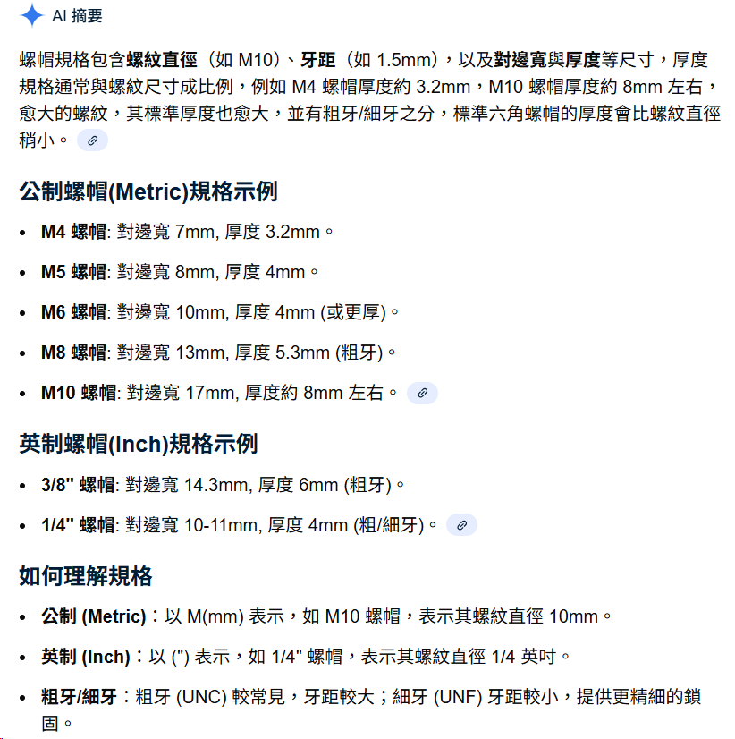
螺帽/埋釘(請按我) | 型式 |  | 螺絲公稱 |  | 厚度(mm) |  | 形式 |  | 對邊/外直徑 |  | 流水號 | 來源碼 |  | 產地
S | N | 螺帽(Nut) | M020 | M2.0 | T14 | 1.4mm | H | 六角(Hex) | 40 | 4.0mm | 01 | 1 | 第1Source | 0 | 台灣大陸料皆可
緊固件系列 | R | 埋釘(Rivit) | M030 | M3.0 | T15 | 1.5mm | Q | 四角(sQuare) | 55 | 5.5mm | 02 | 2 | 第2Source
 | S | 貼片(SMT) | M040 | M4.0 | T16 | 1.6mm | C | 圓(Circle) | 56 | 5.6mm | 03 | 3 | 第3Source
 |  |  | M050 | M5.0 | T17 | 1.7mm | T | 帶齒(Teeth) | 70 | 7.0mm | 04 | 4 | 第4Source
 |  |  | M060 | M6.0 | T18 | 1.8mm | S | 有台階(Step) | 80 | 8.0mm | 05 | 5 | 第5Source
 |  |  | C256 | UNC#2-56 | T20 | 2.0mm |  |  | A0 | 10.0mm | 06 | 6 | 第6Source
 |  |  | F264 | UNF#2-64 | T22 | 2.2mm |  |  | A3 | 10.3mm | 07 | 7 | 第7Source
 |  |  | C348 | UNC#3-48 | T24 | 2.4mm |  |  | A6 | 10.6mm | 08 | 8 | 第8Source
 |  |  | F356 | UNF#3-56 | T27 | 2.7mm |  |  | A8 | 10.8mm | 09 | 9 | 第9Source
 |  |  | C440 | UNC#4-40 | T32 | 3.2mm |  |  | B1 | 11.1mm | 10 | A | 第10Source
 |  |  | F448 | UNF#4-48 | T40 | 4.0mm |  |  | B4 | 11.4mm | 11 | B | 第11Source
 |  |  | C540 | UNC#5-40 | T50 | 5.0mm |  |  |  |  | 12 | C | 第12Source
 |  |  | F544 | UNF#5-44 | T60 | 6.0mm |  |  |  |  | 13 | D | 第13Source
 |  |  | C632 | UNC#6-32 | T70 | 7.0mm |  |  |  |  | 14 | E | 第14Source
 |  |  | F640 | UNF#6-40 | T80 | 8.0mm |  |  |  |  | 15 | F | 第15Source
 |  |  | C832 | UNC#8-32 | T90 | 9.0mm |  |  |  |  | 16 | G | 第16Source
 |  |  | F836 | UNF#8-36 | TA0 | 10.0mm |  |  |  |  | 17 | H | 第17Source
 |  |  | CA24 | UNC#10-24 | TA1 | 10.1mm |  |  |  |  | 18 | J | 第18Source
 |  |  | FA32 | UNF#10-32 | TA2 | 10.2mm |  |  |  |  | 19 | K | 第19Source
 |  |  | CC24 | UNC#12-24 | . . . |  |  |  |  |  | 20 | L | 第20Source
 |  |  | FC28 | UNF#12-28 |  |  |  |  |  |  | 21 | M | 第21Source
 |  |  | EC32 | UNEF#12-32 |  |  |  |  |  |  | 22 | N | 第22Source
 |  |  |  |  | TB0 | 11.0mm |  |  |  |  | 23 | P | 第23Source
 |  |  |  |  | TC0 | 12.0mm |  |  |  |  | 24 | Q | 第24Source
 |  |  |  |  | TW0 | 30.0mm |  |  |  |  | 25 | R | 第25Source
 |  |  |  |  | TX0 | 31.0mm |  |  |  |  | 26 | S | 第26Source
 |  |  |  |  |  |  |  |  |  |  | 27 | T | 第27Source
 |  |  |  |  |  |  |  |  |  |  | 28 | U | 第28Source
 |  |  |  |  |  |  |  |  |  |  | 29 | V | 第29Source
 |  |  |  |  |  |  |  |  |  |  | 30 | W | 第30Source
 |  |  |  |  |  |  |  |  |  |  | 31 | X | 第31Source
 |  |  |  |  |  |  |  |  |  |  | 32 | Y | 第32Source
 |  |  |  |  |  |  |  |  |  |  | 33 | Z | 第33Source
 |  |  |  |  |  |  |  |  |  |  | 34
 |  |  |  |  |  |  |  |  |  |  | 35
 |  |  |  |  |  |  |  |  |  |  | 36
 |  |  |  |  |  |  |  |  |  |  | 37
 |  |  |  |  |  |  |  |  |  |  | 38
 |  |  |  |  |  |  |  |  |  |  | 39
 |  |  |  |  |  |  |  |  |  |  | 40
 |  |  |  |  |  |  |  |  |  |  | 41
 |  |  |  |  |  |  |  |  |  |  | 42
 |  |  |  |  |  |  |  |  |  |  | 43
 |  |  |  |  |  |  |  |  |  |  | 44
 |  |  |  |  |  |  |  |  |  |  | 45
 |  |  |  |  |  |  |  |  |  |  | 46
 |  |  |  |  |  |  |  |  |  |  | 47
 |  |  |  |  |  |  |  |  |  |  | 48
 |  |  |  |  |  |  |  |  |  |  | 49
 |  |  |  |  |  |  |  |  |  |  | 50
 |  |  |  |  |  |  |  |  |  |  | 51
 |  |  |  |  |  |  |  |  |  |  | 52
 |  |  |  |  |  |  |  |  |  |  | 53
 |  |  |  |  |  |  |  |  |  |  | 54
 |  |  |  |  |  |  |  |  |  |  | 55
 |  |  |  |  |  |  |  |  |  |  | 56
 |  |  |  |  |  |  |  |  |  |  | 57
 |  |  |  |  |  |  |  |  |  |  | 58
 |  |  |  |  |  |  |  |  |  |  | 59
 |  |  |  |  |  |  |  |  |  |  | 60
 |  |  |  |  |  |  |  |  |  |  | 61
 |  |  |  |  |  |  |  |  |  |  | 62
 |  |  |  |  |  |  |  |  |  |  | 63
 |  |  |  |  |  |  |  |  |  |  | 64
 |  |  |  |  |  |  |  |  |  |  | 65
 |  |  |  |  |  |  |  |  |  |  | 66
 |  |  |  |  |  |  |  |  |  |  | 67
 |  |  |  |  |  |  |  |  |  |  | 68
 |  |  |  |  |  |  |  |  |  |  | 69
 |  |  |  |  |  |  |  |  |  |  | 70
 |  |  |  |  |  |  |  |  |  |  | 71
 |  |  |  |  |  |  |  |  |  |  | 72
 |  |  |  |  |  |  |  |  |  |  | 73
 |  |  |  |  |  |  |  |  |  |  | 74
 |  |  |  |  |  |  |  |  |  |  | 75
 |  |  |  |  |  |  |  |  |  |  | 76
 |  |  |  |  |  |  |  |  |  |  | 77
 |  |  |  |  |  |  |  |  |  |  | 78
 |  |  |  |  |  |  |  |  |  |  | 79
 |  |  |  |  |  |  |  |  |  |  | 80
 |  |  |  |  |  |  |  |  |  |  | 81
 |  |  |  |  |  |  |  |  |  |  | 82
 |  |  |  |  |  |  |  |  |  |  | 83
 |  |  |  |  |  |  |  |  |  |  | 84
 |  |  |  |  |  |  |  |  |  |  | 85
 |  |  |  |  |  |  |  |  |  |  | 86
 |  |  |  |  |  |  |  |  |  |  | 87
 |  |  |  |  |  |  |  |  |  |  | 88
 |  |  |  |  |  |  |  |  |  |  | 89
 |  |  |  |  |  |  |  |  |  |  | 90

(S)螺絲編碼
大陸規格敘述圓頭
=台灣用語盤頭
大陸規格敘述平頭
=台灣用語沉頭
螺絲類料頭(請按我) | 螺牙屬性 |  | 螺絲公稱 |  | 螺絲長度 |  | 頭型 |  | 流水號 |  | 耐落類別 |  | 來源碼 |  | 產地
S | M | 機械牙 | M020 | M2.0 | L02 | 2mm | FT | 沉頭(FlaT) | 01 | 流水碼 | N | 耐落(Nyloc) | 1 | 第1Source | 0 | 台灣大陸料皆可
 | T | 自攻牙 | M030 | M3.0 | L03 | 3mm | PJ | 盤頭(Pan Jis)(雙R) | 02 | 流水碼 | P | (PRECOTE) | 2 | 第2Source
 |  |  | M040 | M4.0 | L04 | 4mm | PA | 盤頭(Pan Ansi)(歐美規) | 03 | 流水碼 | L | 樂泰(LOCTITE) | 3 | 第3Source
 |  |  | M050 | M5.0 | L05 | 5mm | TR | 大扁頭(TRuss) | 04 | 流水碼 | T | (TSLG) | 4 | 第4Source
 |  |  | M060 | M6.0 | L06 | 6mm | BD | 崗山頭(BinDing) | 05 | 流水碼 | 0 | 無耐落 | 5 | 第5Source
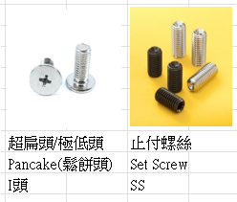
 |  |  | C256 | UNC#2-56 | L07 | 7mm | BZ | 鉢頭(BraZier) | 06 | 流水碼 |  |  | 6 | 第6Source
 |  |  | F264 | UNF#2-64 | L08 | 8mm | VL | 半圓頭(oVal) | 07 | 流水碼 |  |  | 7 | 第7Source
 |  |  | C348 | UNC#3-48 | L09 | 9mm | RD | 圓頭(RounD) | 08 | 流水碼 |  |  | 8 | 第8Source
 |  |  | F356 | UNF#3-56 | L10 | 10mm | BT | 鈕扣頭(BuTton) | 09 | 流水碼 |  |  | 9 | 第9Source
 |  |  | C440 | UNC#4-40 | L11 | 11mm | PF | 平頂頭(PanFlat) | 10 | 流水碼 |  |  | A | 第10Source
 |  |  | F448 | UNF#4-48 | L12 | 12mm | CH | 圓錐頭(Cheese) | 11 | 流水碼 |  |  | B | 第11Source
 |  |  | C540 | UNC#5-40 | L13 | 13mm | FS | 圓柱頭(FilliSter) | 12 | 流水碼 |  |  | C | 第12Source
 |  |  | F544 | UNF#5-44 | L14 | 14mm | PW | 盤頭帶介(PanWasher) | 13 | 流水碼 |  |  | D | 第13Source
 |  |  | C632 | UNC#6-32 | L15 | 15mm | HW | 外六角頭帶介(indented Hexagon Washer) | 14 | 流水碼 |  |  | E | 第14Source
 |  |  | F640 | UNF#6-40 | L16 | 16mm | PI | 超扁頭(pancake) | 15 | 流水碼 |  |  | F | 第15Source
 |  |  | C832 | UNC#8-32 | L17 | 17mm | SS | 止付螺絲(Set Screw)(無頭像管子有螺紋) | 16 | 流水碼 |  |  | G | 第16Source
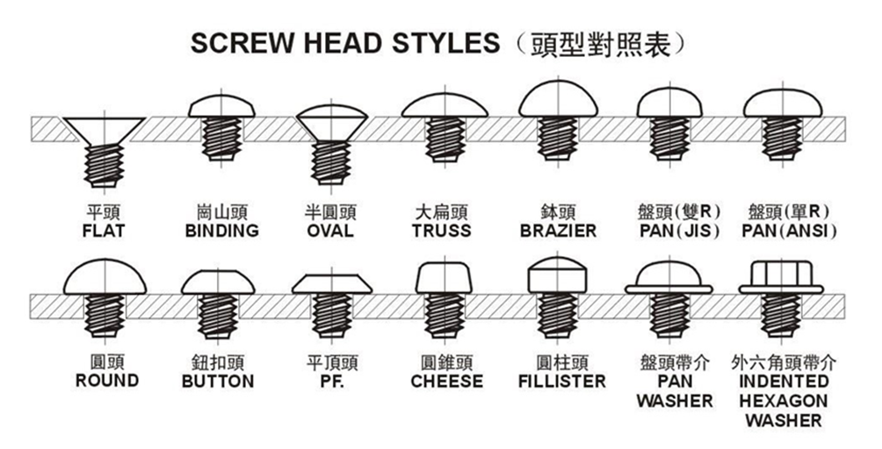
 |  |  | F836 | UNF#8-36 | L18 | 18mm |  |  | 17 | 流水碼 |  |  | H | 第17Source
 |  |  | CA24 | UNC#10-24 | L19 | 19mm |  |  | 18 | 流水碼 |  |  | J | 第18Source
 |  |  | FA32 | UNF#10-32 | L20 | 20mm |  |  | 19 | 流水碼 |  |  | K | 第19Source
 |  |  | CC24 | UNC#12-24 | L21 | 21mm |  |  | 20 | 流水碼 |  |  | L | 第20Source
 |  |  | FC28 | UNF#12-28 | L22 | 22mm |  |  | 21 | 流水碼 |  |  | M | 第21Source
 |  |  | EC32 | UNEF#12-32 | L23 | 23mm |  |  | 22 | 流水碼 |  |  | N | 第22Source
 |  |  |  |  | L24 | 24mm |  |  | 23 | 流水碼 |  |  | P | 第23Source
 |  |  |  |  | L25 | 25mm |  |  | 24 | 流水碼 |  |  | Q | 第24Source
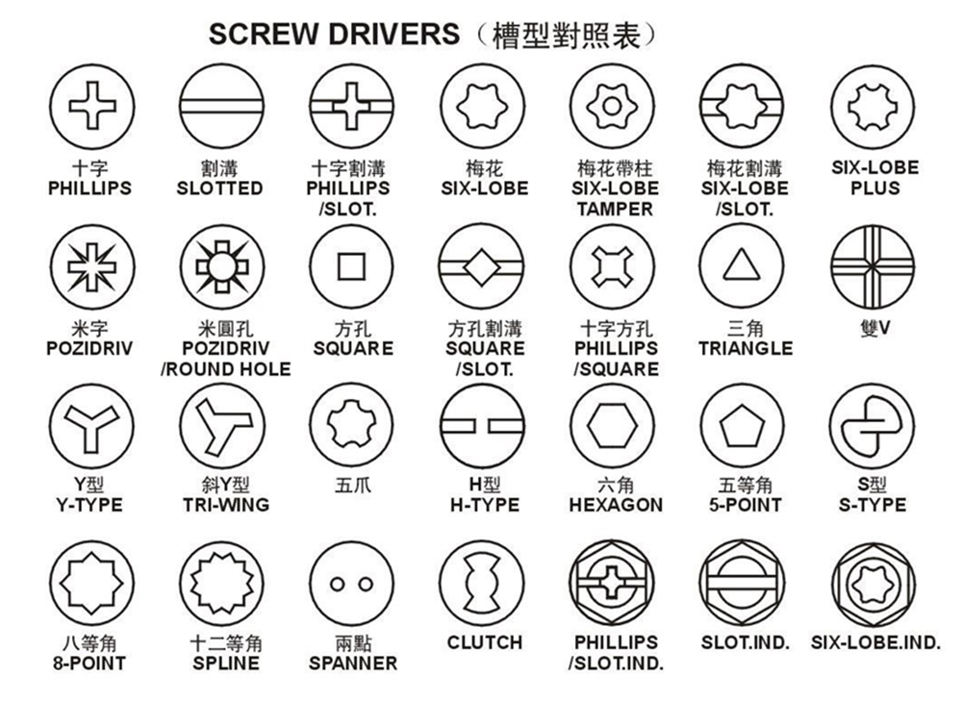
 |  |  |  |  | L26 | 26mm |  |  | 25 | 流水碼 |  |  | R | 第25Source
 |  |  |  |  | L27 | 27mm |  |  | 26 | 流水碼 |  |  | S | 第26Source
 |  |  |  |  | L28 | 28mm |  |  | 27 | 流水碼 |  |  | T | 第27Source
 |  |  |  |  | L29 | 29mm |  |  | 28 | 流水碼 |  |  | U | 第28Source
 |  |  |  |  | L30 | 30mm |  |  | 29 | 流水碼 |  |  | V | 第29Source
 |  |  |  |  | L31 | 31mm |  |  | 30 | 流水碼 |  |  | W | 第30Source
 |  |  |  |  | L32 | 32mm |  |  | 31 | 流水碼 |  |  | X | 第31Source
 |  |  |  |  | L33 | 33mm |  |  | 32 | 流水碼 |  |  | Y | 第32Source
 |  |  |  |  | L34 | 34mm |  |  | 33 | 流水碼 |  |  | Z | 第33Source
 |  |  |  |  | L35 | 35mm |  |  | 34 | 流水碼
 |  |  |  |  | L36 | 36mm |  |  | 35 | 流水碼
 |  |  |  |  | L37 | 37mm |  |  | 36 | 流水碼
 |  |  |  |  | L38 | 38mm |  |  | 37 | 流水碼
 |  |  |  |  | L39 | 39mm |  |  | 38 | 流水碼
 |  |  |  |  | L40 | 40mm |  |  | 39 | 流水碼
 |  |  |  |  | L41 | 41mm |  |  | 40 | 流水碼
 |  |  |  |  | L42 | 42mm |  |  | 41 | 流水碼
 |  |  |  |  | L43 | 43mm |  |  | 42 | 流水碼
 |  |  |  |  | L44 | 44mm |  |  | 43 | 流水碼
 |  |  |  |  | L45 | 45mm |  |  | 44 | 流水碼
 |  |  |  |  | L46 | 46mm |  |  | 45 | 流水碼
 |  |  |  |  | L47 | 47mm |  |  | 46 | 流水碼
 |  |  |  |  | L48 | 48mm |  |  | 47 | 流水碼
 |  |  |  |  | L49 | 49mm |  |  | 48 | 流水碼
 |  |  |  |  | L50 | 50mm |  |  | 49 | 流水碼
 |  |  |  |  | L51 | 51mm |  |  | 50 | 流水碼
 |  |  |  |  | L52 | 52mm |  |  | 51 | 流水碼
 |  |  |  |  | L53 | 53mm |  |  | 52 | 流水碼
 |  |  |  |  | L54 | 54mm |  |  | 53 | 流水碼
 |  |  |  |  | L55 | 55mm |  |  | 54 | 流水碼
 |  |  |  |  | L56 | 56mm |  |  | 55 | 流水碼
 |  |  |  |  | L57 | 57mm |  |  | 56 | 流水碼
 |  |  |  |  | L58 | 58mm |  |  | 57 | 流水碼
 |  |  |  |  | L59 | 59mm |  |  | 58 | 流水碼
 |  |  |  |  | L60 | 60mm |  |  | 59 | 流水碼
 |  |  |  |  | L61 | 61mm |  |  | 60 | 流水碼
 |  |  |  |  | L62 | 62mm |  |  | 61 | 流水碼
 |  |  |  |  | L63 | 63mm |  |  | 62 | 流水碼
 |  |  |  |  | L64 | 64mm |  |  | 63 | 流水碼
 |  |  |  |  | L65 | 65mm |  |  | 64 | 流水碼
 |  |  |  |  | L66 | 66mm |  |  | 65 | 流水碼
 |  |  |  |  | L67 | 67mm |  |  | 66 | 流水碼
 |  |  |  |  | L68 | 68mm |  |  | 67 | 流水碼
 |  |  |  |  | L69 | 69mm |  |  | 68 | 流水碼
 |  |  |  |  | L70 | 70mm |  |  | 69 | 流水碼
 |  |  |  |  | L71 | 71mm |  |  | 70 | 流水碼
 |  |  |  |  | L72 | 72mm |  |  | 71 | 流水碼
 |  |  |  |  | L73 | 73mm |  |  | 72 | 流水碼
 |  |  |  |  | L74 | 74mm |  |  | 73 | 流水碼
 |  |  |  |  | L75 | 75mm |  |  | 74 | 流水碼
 |  |  |  |  | L76 | 76mm |  |  | 75 | 流水碼
 |  |  |  |  | L77 | 77mm |  |  | 76 | 流水碼
 |  |  |  |  | L78 | 78mm |  |  | 77 | 流水碼
 |  |  |  |  | L79 | 79mm |  |  | 78 | 流水碼
 |  |  |  |  | L80 | 80mm |  |  | 79 | 流水碼
 |  |  |  |  | L81 | 81mm |  |  | 80 | 流水碼
 |  |  |  |  | L82 | 82mm |  |  | 81 | 流水碼
 |  |  |  |  | L83 | 83mm |  |  | 82 | 流水碼
 |  |  |  |  | L84 | 84mm |  |  | 83 | 流水碼
 |  |  |  |  | L85 | 85mm |  |  | 84 | 流水碼
 |  |  |  |  | L86 | 86mm |  |  | 85 | 流水碼
 |  |  |  |  | L87 | 87mm |  |  | 86 | 流水碼
 |  |  |  |  | L88 | 88mm |  |  | 87 | 流水碼
 |  |  |  |  | L89 | 89mm |  |  | 88 | 流水碼
 |  |  |  |  | L90 | 90mm |  |  | 89 | 流水碼
 |  |  |  |  | L91 | 91mm |  |  | 90 | 流水碼
 |  |  |  |  | L92 | 92mm |  |  | 91 | 流水碼
 |  |  |  |  | L93 | 93mm |  |  | 92 | 流水碼
 |  |  |  |  | L94 | 94mm |  |  | 93 | 流水碼
 |  |  |  |  | L95 | 95mm |  |  | 94 | 流水碼
 |  |  |  |  | L96 | 96mm |  |  | 95 | 流水碼
 |  |  |  |  | L97 | 97mm |  |  | 96 | 流水碼
 |  |  |  |  | L98 | 98mm |  |  | 97 | 流水碼
 |  |  |  |  | L99 | 99mm |  |  | 98 | 流水碼
 |  |  |  |  |  |  |  |  | 99 | 流水碼

(SW)SWITCH CODE
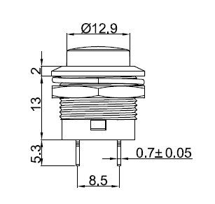
SWITCH CODE (請按我)
SW | XX | XX | XP | XXX | XX | X | X | X
 | 按鈕種類 | 按鈕加工方式 | PIN數 | 尺寸 | 流水號 | 環保碼 | 來源碼 | 區域碼
 | TG(滑動Toggle)(看裡面實際可移動的尺寸(看MAX) | SM(SMT) |  | 0.1mm計 |  | N |  | C
 | PB(按鈕開關PUSH BUTTON) | DP(DIP) |  |  |  | L |  | T
 | RK(ROCKE翹板開關) | SD(SOLD直接焊接) |  |  |  | F |  | 0
 | PP(PUSHPUSH) | CP(CLAMP壓接夾)

舉例：SW | PB | SD | 2P | 129 | 01 | F | 1 | 0

(C)連接器編碼
連接器(請按我)
C
 | XX | XXX | X | X | XXX | XX | X | X
 | PIN | PITCH(間距) | F/M | S/R | SMT(表面焊接，上錫黏住板子 | 流水碼 | 鹵素碼 | 來源碼 | 產地
 | 01 | 050(0.5) | F | S | DIP(穿孔焊接，針腳穿過板子洞孔，焊在背面。 |  | N |  | 0 | 台灣大陸料皆可
 | 02 | 250(2.5) | M | R | CLP(夾持連接，靠金屬彈力夾住，不一定要焊接。 |  | L
 | 03 | 500(5.0) |  |  | SLD(直接焊接，直接把線或接腳焊死在接點上。 |  | F
 | 04 | 900(9.0) |  | 排針都是公的
 | 05 | A00(10.0)
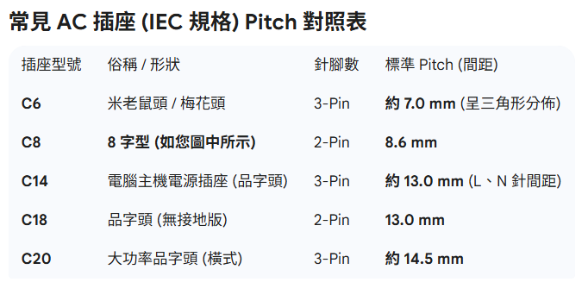
 | 06 | B00(11.0)
 | 07 | C00(12.0)
 | 08 | D00(13.0)
 | 09 | TW60=7.2
 | 10 | TW90=11.0(10.95)=B00
 | 11
 | 12
 | 13
 | 14
 | 15
 | 16
 | 17
 | 18
 | 19
 | 20
 | 21
 | 22
 | 23
 | 24
 | 25
 | 26
 | 27
 | 28
 | 29
 | 30
 | 31
 | 32
 | 33
 | 34
 | 35
 | 36
 | 37
 | 38
 | 39
 | 40
 | 41
 | 42
 | 43
 | 44
 | 45
 | 46
 | 47
 | 48
 | 49
 | 50

(W)線材鯿碼
線材編碼(請按我)
W | X | X | XX | XXX | XX | X | XXX | X
Cable |  |  | 一根導體通常對應一根PIN(跳線都是1PIN、2PIN(包含2)都是CABLE
 | 用於 | 類型 | PIN數(最大) | 長度(CM) | 接頭型式 | 線材安規 | 流水碼 | 來源碼 | 產地
 | M(機外) | F(FFC) | 01 | 010 | AA(雙邊田屋90) | X(for U 裸)(純導體) | 001 | 1 | T | 台灣
 | N(內部) | P(FPC) | 02 | 015 | 33(雙邊TW30) | 0=UL1007 | 002 | 2
 | T(測試) | W(電源用) | 03 | 020 | 66(雙邊TW60) | 1 | 003 | 3
 | U(U裸) | C(Coaxial) | 04 | 025 | 99(雙邊TW90) | Y=UL817 | 004
 | C(Cable素材) | N(一般線) | 05 | 030 | 9A(單邊TW90配田屋90) | Z(其他規格線材) | 005
 | W(Wire素材) | Y(分接線) | 06 | 035 | JJ(雙邊JST接頭) |  | 006
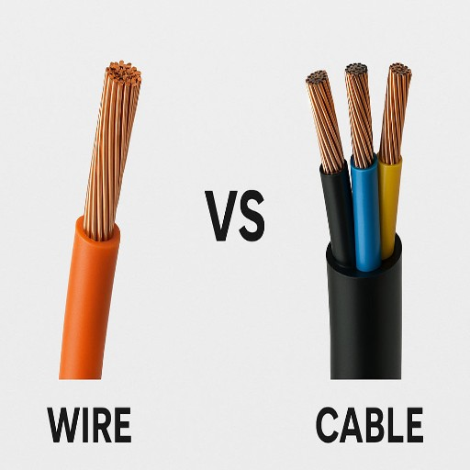
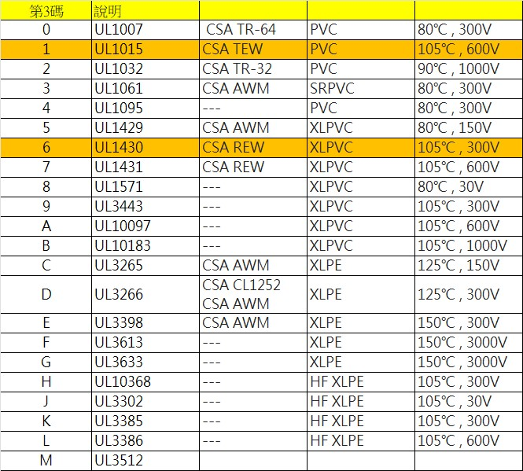
 |  | J(跳線用) | 07 |  | 00(兩端空接) |  | 007
 |  | R(Ribbon) | 08 |  | 0J(單端JST接頭) |  | 008
 |  | A(AC線) | 09 |  | D1(映興D1頭) |  | 009
 |  |  | MX(混合線) |  | ---下方須擇二搭配----- |  | 010
 |  |  |  |  | 8(AC-8字頭) |  | 011
 |  |  |  |  | M(AC-米老鼠) |  | 012
 |  |  |  |  | D(AC-D母) |  | 013
 |  |  |  |  | V(兩孔直插-美日規) |  | 014
 |  |  |  |  | W(三孔AC-美規) |  | 015
 |  |  |  |  | 3(單邊TW30) |  | 016
 |  |  |  |  | 6(單邊TW60) |  | 017
 |  |  |  |  | 9(單邊TW90) |  | 018
 |  |  |  |  | A(單邊田屋90)
 |  |  |  |  | 2(單邊映興D2)
 |  |  |  |  | 0(單邊空接)

